환경설정
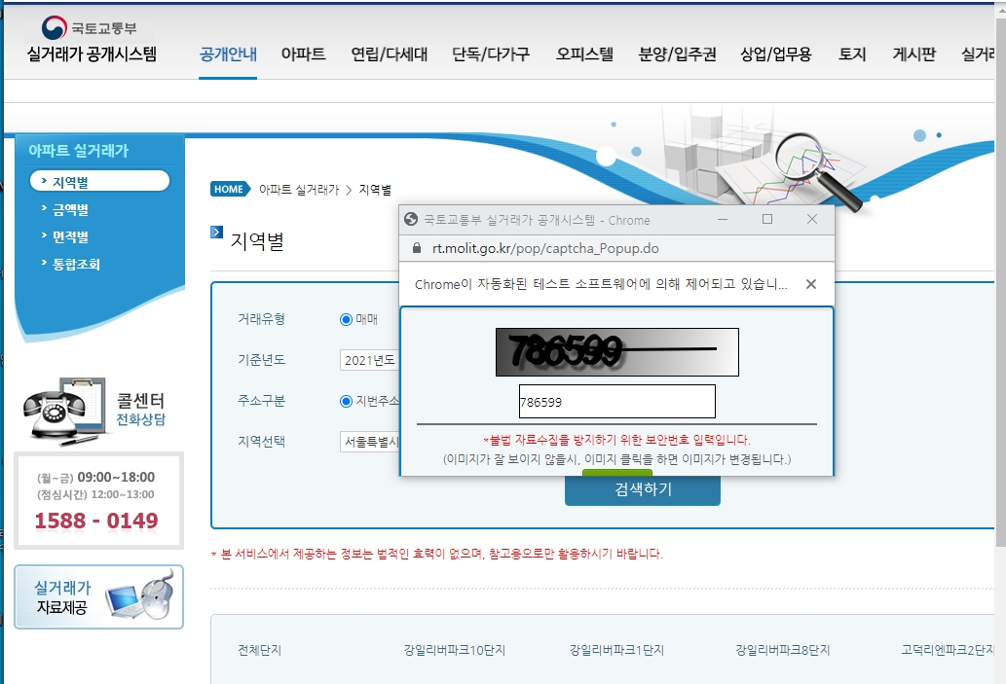
■ 프로그램 환경 설정

1) 프로그램 실행 시 나타는 경고 (안 나타날 수도 있습니다.)

1.1) Windows의 PC 보호 : 추가정보 및 실행을 클릭합니다.
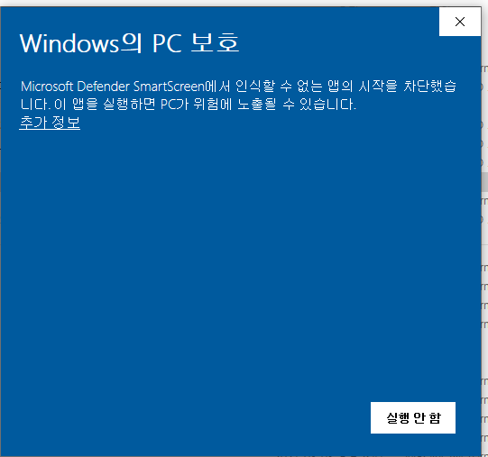
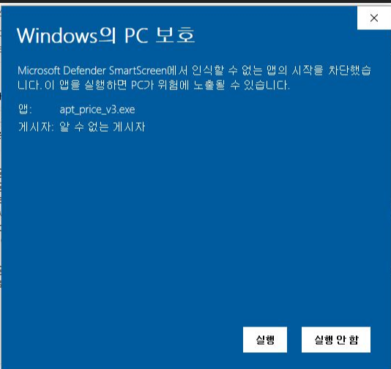

1.2) Windows 보안경고 : 엑세스 허용(A) 을 클릭합니다. (바이러스 없습니다.)
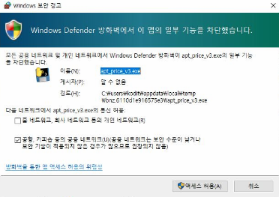

1.3) 경고 팝업 : "확인" 을 클릭합니다.
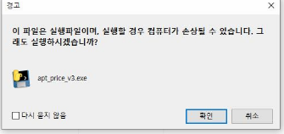

2) 프로그램 실행 준비

2.1) 프로그램을 실행하면 로그창(검은색 화면)에 커서가 약 1분간 깜빡거립니다.
커서가 깜빡거리기만 할 뿐 아무런 변화가 없지만, 프로그램 오류가 아닙니다.
프로그램 및 웹 브라우저 구동을 준비작업 중인데, 시간이 많이 걸립니다.


2.2) 크롬 브라우저 세개가 연달아 생성됩니다.
맨 마지막 인터넷 창은 KB 국민은행 부동산 사이트가 보입니다.
열려진 크롬 브라우저를 닫으면 에러가 발생합니다.

2.3) 정보입력을 위한 패널이 생성됩니다. (세부 실행방법 참조)

3) 에러 메시지

3.1) 프로그램 실행 시 알 수 없는 에러가 발생합니다.
다시 살행하면 에러가 발생하지 않으니, 한 번 더 실행해 주세요
만약, 지속적으로 에러가 발생한다면, 로그창을 캡쳐해서 연락주세요

3.2) 크롤링 방지 경고
국토교통부 실거래가 사이트를 50회 이상 연속으로 접속하면 에러가 발생합니다.
크롤링 방지를 위한 기능으로, 해당 사이트에서 보안문자 입력 후 다시 실행하시면 됩니다.

세부 실행방법
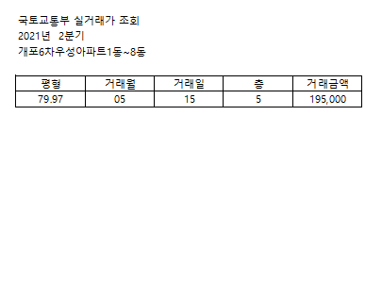
■ 프로그램 세부 실행방법

1) 프로그램 실행

1.1) 정보입력 패널 주요 기능 설명

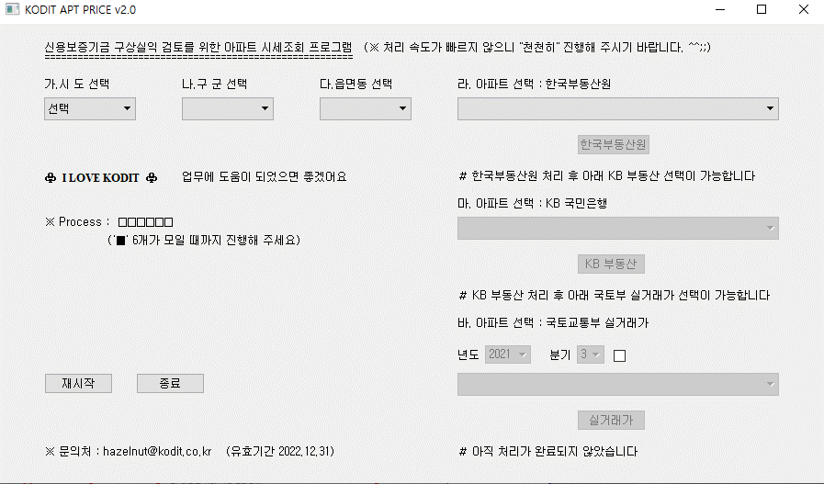
ⓐ
ⓑ
ⓒ
ⓓ
ⓔ
ⓕ

ⓐ : 대상 부동산의 행정구역을 선택하는 영역입니다. 순서(가, 나, 다)대로 입력하셔야 합니다.
한번 선택을 하면 비 활성화 됩니다. 초기화 클릭 후 재선택 가능합니다.
ⓑ : 한국부동산원의 아파트 정보를 입력하는 영역입니다. 선택목록이 생성되는데 시간이 좀 걸립니다.
ⓒ : KB 국민은행의 아파트 정보를 입력하는 영역입니다.
같은 아파트라도 사이트별로 아파트 명칭이 다를 수 있습니다.
KB 국민은행의 아파트 목록은 한국부동산원의 아파트 정보 입력 후 활성화 됩니다. (순서대로 입력)
ⓓ : 건설교통부 제공 실거래가 조회 정보를 입력하는 영역입니다.
실거래가 조회 시 해당년도와 분기를 먼저 입력하셔야 합니다.
해당년도와 분기를 입력 후 체크박스를 클릭하면 아파트 목록이 활성화 됩니다.
체크박스를 해제하면, 해당년도와 분기를 다시 입력할 수 있습니다.
(해당 기간에 거래내역이 없으면 아파트가 목록에 나타나지 않습니다. 기간을 다시 선택해야 합니다.)
ⓔ : 프로그램 진행 단계를 표시해 주는 영역입니다. 진행 단계에 따라 ■이 순서대로 채워집니다.
ⓕ : 프로그램 재시작 또는 종료를 위한 영역입니다.

1.2) 로그창
프로그램 실행 과정을 보여주는 로그창입니다.
프로그램 실행 도중 임의 종료하시면 안됩니다. (프로그램 종료 시 자동 종료됩니다.)
프로그램 에러가 발생할 경우 아래 연락처로 로그창을 캡쳐 해서 보내주시면 됩니다. ^^
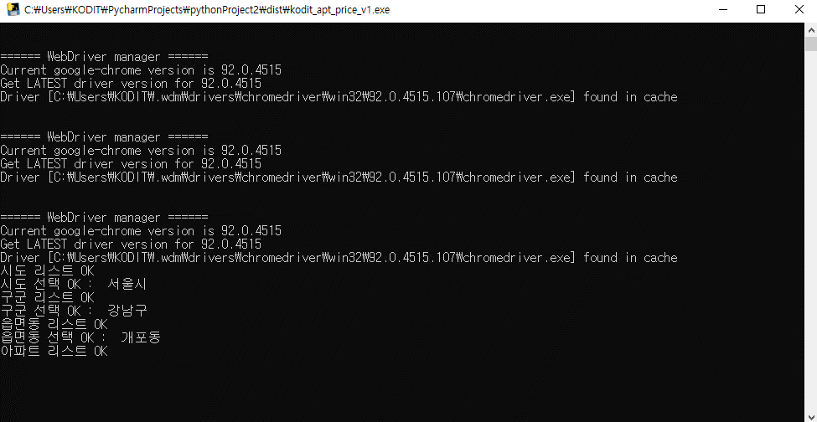

1.3) 부동산 실거래가 정보
국토교통부 실거래가 정보와 별개로 실거래가 정보를 조회할 수 있습니다.
실거래가 정보 활용 시 해당 면적을 선택하시고, 실거래가 보기를 클릭하시면 됩니다.

2) 엑셀파일 생성
2.1) 프로그램 실행 후 kodit_apt_price_v1.exe 이 있는 폴더에 엑셀파일이 자동 생성됩니다.

2.2) 엑셀파일 이름은 "APT_PRICE_[아파트 이름]_[실행날짜]_.xlsx 로 저장됩니다.
엑셀파일 이름은 한국부동산원의 아파트 이름을 사용합니다.
2.3) 엑셀파일에는 면적별 시세정보(상한가, 하한가 등)와 일부 캡쳐 정보가 포함됩니다.
2.4) 엑셀파일 시트는 "한국부동산원", "KB" , "실거래가" 3개가 있습니다.

2.5) 엑셀파일이 열린 상태에서 동일한 아파트를 검색하면 에러가 발생합니다.
동일 아파트에 해당하는 엑셀파일을 닫은 다음에 프로그램을 수행하셔야 합니다.
2.6) 각 시트는 페이지 맞출 설정(1페이지 출력)이 되어 있습니다.
인터넷PC 에서는 페이지 편집이 되지 않아, 1페이지로 출력이 되지 않습니다.
동일 파일을 업무PC 에 전송하여 출력하면 각 시트가 1페이지에 맞추어서 출력됩니다.

<한국부동산원 엑셀시트 예시>
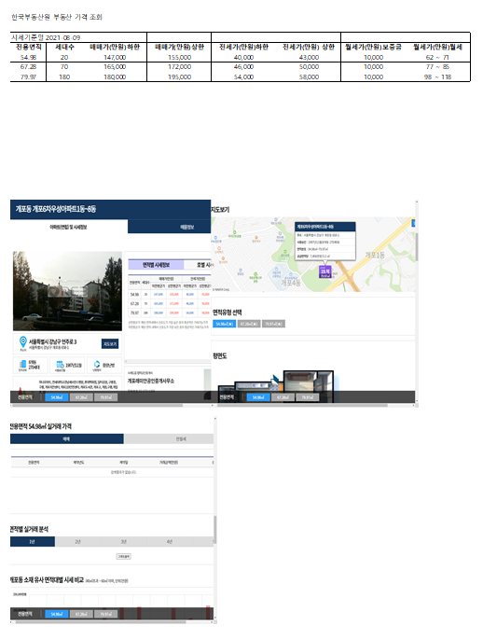

<KB 엑셀시트 예시>
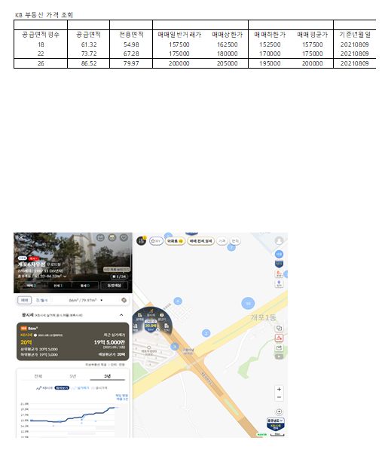

<실거래가 시트 예시>

